Embedding
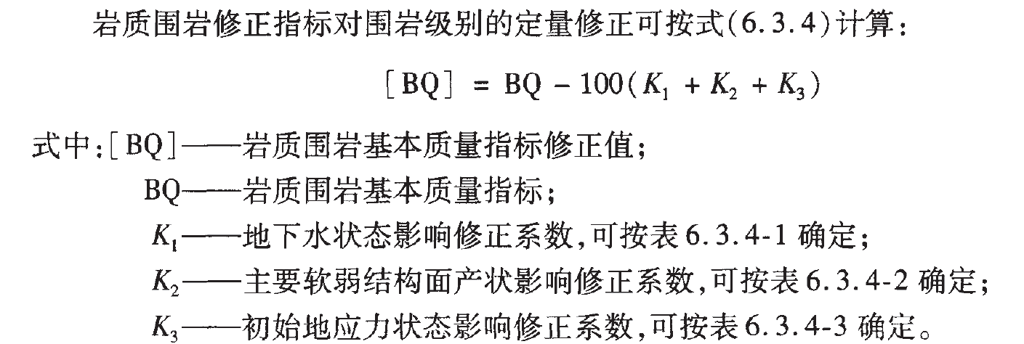
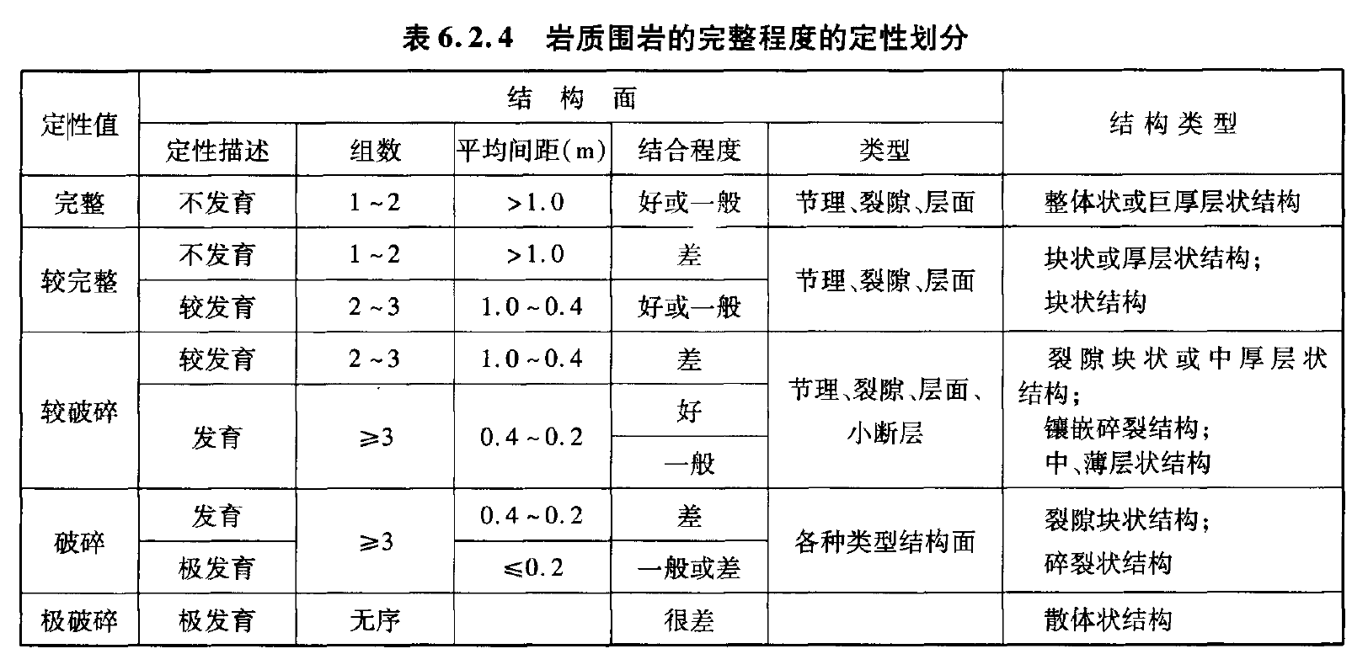

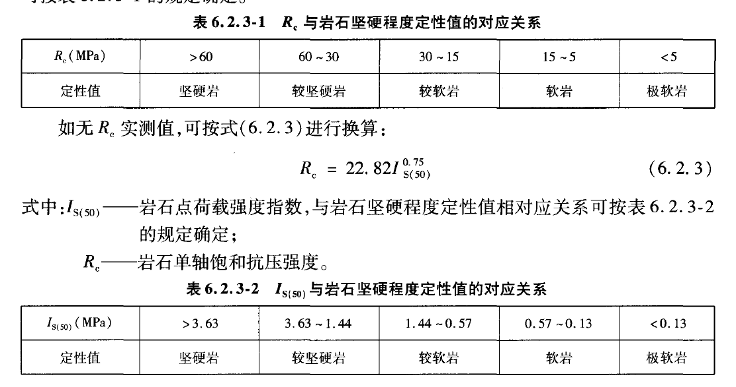

量化为围岩等级：

 |  |  |  | 地下水修正
 | III | 1 | 450-401 |  | III | IV | V
 | III | 2 | 400-351 | 潮湿 | -10 | -25 | -50
 | IV | 1 | 340-316 | 淋雨状 | -25 | -50 | -80
 | IV | 2 | 315-285 | 涌流状 | -20 | -80 | -100
 |  | 3 | 284-251
 | V | 1 | 250-211
 |  | 2 | 210-150

 |  |  |  |  | 25 | 10 | 5

